Ingresos - Ventas de los produc
 | Precio m^2 | $41,300 |  |  | Precio m^2 | $79,519 |  | Precio m^2 | $38,300
 | Piso Pared Cerámico Avellano Beige 30x60cm |  |  |  | Cerámica Para Pared Estilo Decorativo Atelier-B 30x60 |  |  | Pared Santa Maria Brillante Multicolor 30x45
 | Producto 1 - Baldosa mate 30x60 |  |  |  | Producto 2 - Baldosa esmaltada decorada 30x60 |  |  | Producto 3 - Baldosa texturizada 30x60
 | 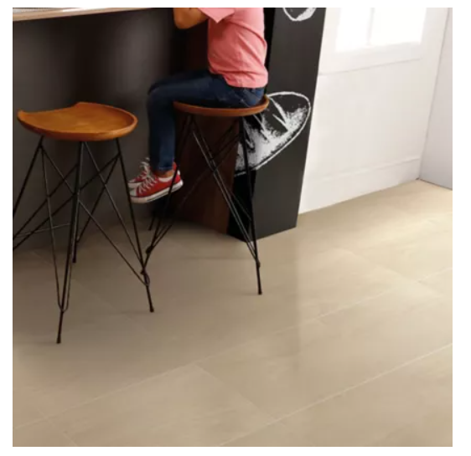 |  |  |  | 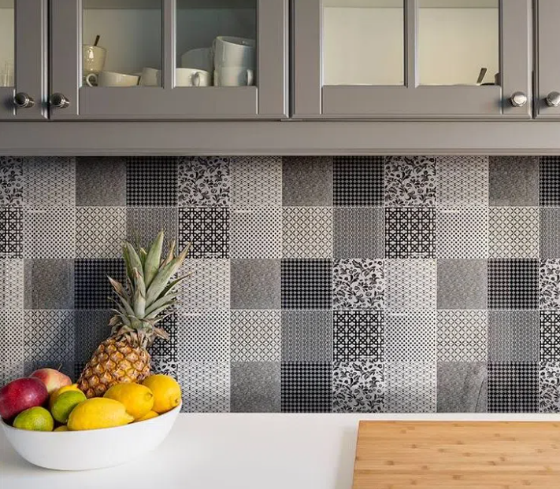 |  |  | 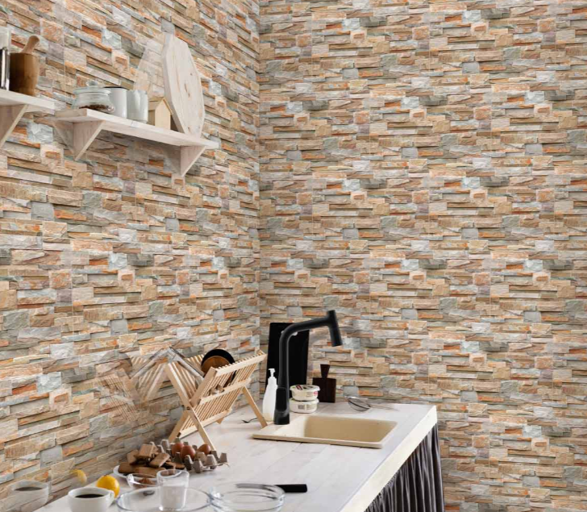

 | Tamaño lote (m^2) | 1.62 |  |  | Tamaño lote (m^2) | 1.44 |  | Tamaño lote (m^2) | 1.89
 | m^2 producidos | 30,000.00 |  |  | m^2 producidos | 30,000.00 |  | m^2 producidos | 15,000.00
 | Lotes producidos | 18,518.52 |  |  | Lotes producidos | 20,833.33 |  | Lotes producidos | 7,936.51
 | Precio de un lote | $66,906 |  |  | Precio de un lote | $114,507 |  | Precio de un lote | $72,387
 | Lotes vendidos al mes | 14814.81481 |  |  | Lotes vendidos al mes | 16666.66667 |  | Lotes vendidos al mes | 6349.206349
 | Total ganancia mensual | $991,200,000 |  |  | Total ganancia mensual | $1,908,456,000 |  | Total ganancia mensual | $459,600,000

 | Precio m^2 promedio |  | $53,040 |  | Ganancias x producto
 | Producción m^2 (planta actual) |  | 374803.2 |  | Producto | Mensual | Anual | % participación
 | Producción m^2 (planta automatizada) |  | 442065.6 |  | 1 | $991,200,000 | $11,894,400,000 | 29.51%
 | Aumento de la producción en m^2 |  | 67262.4 |  | 2 | $1,908,456,000 | $22,901,472,000 | 56.81%
 | Total ganancia mensual promedio |  | $3,567,575,275 |  | 3 | $459,600,000 | $5,515,200,000 | 13.68%
 | Total (Mensual) |  | $3,359,256,000 |  | Total | $3,359,256,000 | $40,311,072,000 | 100.00%
 | Total (anual) |  | $40,311,072,000
 | Tasa de crecimiento de ventas (anual) |  | 10.00%

Año | 0 | 1 | 2 | 3 | 4 | 5 |  | 37830.68783
INGRESOS
Ventas | 0 | $40,311,072,000 | $44,342,179,200 | $44,342,179,200 | $44,342,179,200 | $44,342,179,200
TOTAL INGRESOS | 0 | $40,311,072,000 | $44,342,179,200 | $44,342,179,200 | $44,342,179,200 | $44,342,179,200

Evaluacion
 | Año 0 (Proyecto) |  |  | Costos de nómina |  |  | Costos operativos |  |  | Ventas |  |  | Costos operativos
 | Concepto | Costo |  | Concepto | Costo |  | Concepto | Costo |  | Concepto | Costo |  | Ventas | $40,311,072,000
 | Inversión inicial | $4,000,000,000 |  | Delta salarios operarios | - $1,257,366,240 |  | Celda robotizada | $180,000,000 |  | Producto 1 | $11,894,400,000 |  | Costos operativos | $26,605,307,520
 | Nómina + instalación | $1,557,503,757 |  | Total | - $1,257,366,240 |  | Comunicaciones | $180,000,000 |  | Producto 2 | $22,901,472,000
 | Total | $5,557,503,757 |  |  |  |  | SCADA | $180,000,000 |  | Producto 3 | $5,515,200,000
 |  |  |  |  |  |  | Total | $26,605,307,520 |  | Total | $40,311,072,000

AÑO | 0 | 1 | 2 | 3 | 4 | 5 | 6 | 7 | 8 | 9 | 10
INGRESOS
Ventas | $0.00 | $40,311,072,000 | $44,342,179,200 | $48,776,397,120 | $53,654,036,832 | $59,019,440,515 | $64,921,384,567 | $71,413,523,023 | $78,554,875,326 | $86,410,362,858 | $95,051,399,144
TOTAL INGRESOS | $0.00 | $40,311,072,000 | $44,342,179,200 | $48,776,397,120 | $53,654,036,832 | $59,019,440,515 | $64,921,384,567 | $71,413,523,023 | $78,554,875,326 | $86,410,362,858 | $95,051,399,144
EGRESOS
Inversión | $4,000,000,000 | - | - | - | - | - | - | - | - | - | -
Materia prima |  | $11,703,657,600.00 | $12,874,023,360.00 | $14,161,425,696.00 | $15,577,568,266.00 | $17,135,325,092.00 | $18,848,857,601.00 | $20,733,743,362.00 | $22,807,117,698.00 | $25,087,829,467.00 | $27,596,612,414.00
Costos operativos | - | $26,605,307,520 | $29,265,838,272 | $32,192,422,099 | $35,411,664,309 | $38,952,830,740 | $42,848,113,814 | $47,132,925,195 | $51,846,217,715 | $57,030,839,486 | $62,733,923,435
Costos de nómina | $1,557,503,757 | - $1,257,366,240 | - $1,143,060,218 | - $1,040,184,799 | - $946,568,167 | - $861,377,032 | - $783,853,099 | - $713,306,320 | - $649,108,751 | - $590,688,964 | - $537,526,957
TOTAL EGRESOS | $5,557,503,757 | $37,051,598,880 | $40,996,801,414 | $45,313,662,997 | $50,042,664,408 | $55,226,778,801 | $60,913,118,317 | $67,153,362,237 | $74,004,226,662 | $81,527,979,990 | $89,793,008,892
TOTAL
Flujo de caja | - $5,557,503,757.00 | $3,259,473,120 | $3,345,377,786 | $3,462,734,123 | $3,611,372,424 | $3,792,661,715 | $4,008,266,250 | $4,260,160,786 | $4,550,648,664 | $4,882,382,868 | $5,258,390,252
Valor presente | - $5,557,503,757.00 | $3,104,260,114 | $3,034,356,269 | $2,991,239,929 | $2,971,085,031 | $2,971,649,694 | $2,991,029,990 | $3,027,616,734 | $3,080,058,139 | $3,147,227,529 | $3,228,195,468
Valor presente acumulado | - $5,557,503,757.00 | - $2,453,243,643 | $581,112,626 | $3,572,352,555 | $6,543,437,586 | $9,515,087,280 | $12,506,117,270 | $15,533,734,004 | $18,613,792,143 | $21,761,019,672 | $24,989,215,139 | $105,605,120,874.00

Ventas | $0.00 | $40,311,072,000.00 | $44,342,179,200.00 | $48,776,397,120.00 | $53,654,036,832.00 | $59,019,440,515.00 | $64,921,384,567.00 | $71,413,523,023.00 | $78,554,875,326.00 | $86,410,362,858.00 | $95,051,399,144.00
Costos | $0.00 | $37,051,598,880.00 | $40,996,801,414.00 | $45,313,662,997.00 | $50,042,664,408.00 | $55,226,778,801.00 | $60,913,118,317.00 | $67,153,362,237.00 | $74,004,226,662.00 | $81,527,979,990.00 | $89,793,008,892.00
Utilidad bruta | $0.00 | $3,259,473,120.00 | $3,345,377,786.00 | $3,462,734,123.00 | $3,611,372,424.00 | $3,792,661,715.00 | $4,008,266,250.00 | $4,260,160,786.00 | $4,550,648,664.00 | $4,882,382,868.00 | $5,258,390,252.00
Gasto financiero | $0.00 | $0.00 | $0.00 | $0.00 | $0.00 | $0.00 | $0.00 | $0.00 | $0.00 | $0.00 | $0.00
Utilidad antes de impuestos | $0.00 | $3,259,473,120.00 | $3,345,377,786.00 | $3,462,734,123.00 | $3,611,372,424.00 | $3,792,661,715.00 | $4,008,266,250.00 | $4,260,160,786.00 | $4,550,648,664.00 | $4,882,382,868.00 | $5,258,390,252.00
Impuestos | $0.00 | $651,894,624.00 | $669,075,557.20 | $692,546,824.70 | $722,274,484.80 | $758,532,342.90 | $801,653,250.00 | $852,032,157.30 | $910,129,732.80 | $976,476,573.60 | $1,051,678,050.00
Depreciaciones | $0.00 | $340,000,000.00 | $340,000,000.00 | $340,000,000.00 | $340,000,000.00 | $340,000,000.00 | $340,000,000.00 | $340,000,000.00 | $340,000,000.00 | $340,000,000.00 | $340,000,000.00
Utilidad neta | - $5,557,503,757.00 | $2,267,578,496.00 | $2,336,302,229.00 | $2,430,187,299.00 | $2,549,097,939.00 | $2,694,129,372.00 | $2,866,613,000.00 | $3,068,128,629.00 | $3,300,518,931.00 | $3,565,906,294.00 | $3,866,712,201.00 | $23,387,670,634.00
Valor presente acumulado
Evaluación |  |  | Depreciación
Costo de oportunidad | 5% |  | Valor inicial | $4,000,000,000
VP (Flujos de caja) | $30,546,718,896 |  | Valor de rescate (15%) | $600,000,000
Inversión inicial | $5,557,503,757 |  | Vida util (años) | 10
VPN | $24,989,215,139 |  | Depreciación anual | $340,000,000
TIR | 62%
Payback | 2
ROI | 420.83%
TIR (financiero) | 44%

 | Año 0 (Proyecto)
 | Concepto | Costo
 | SCADA | $1,000,000,000.00
 | Celda robotizada | $1,500,000,000.00
 | Comunicaciones | $500,000,000.00
 | Máquinas | $1,000,000,000.00
 | Inversión inicial | $4,000,000,000
 | Nómina + instalación | $1,805,674,803
 | Total | $5,805,674,803

